Planilha1
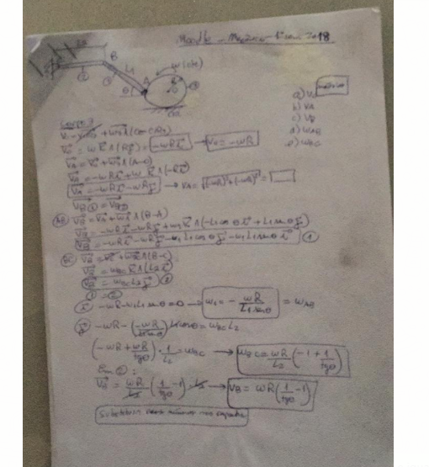
w= | 3
R= | 0.4 | m
L2= | 1.5 | m
L1= | 3 | m
omega= | 60 | °

a) | V0= | 1.2 | m/s
b) | Va= | 1.6970562748 | m/s
c) | VB= | -0.50717967697 | m/s

d) | Wab= | -0.34641016151 | rad/s
e) | Wbc= | -0.33811978465 | rad/s

 |  |  | 0.5

Planilha2
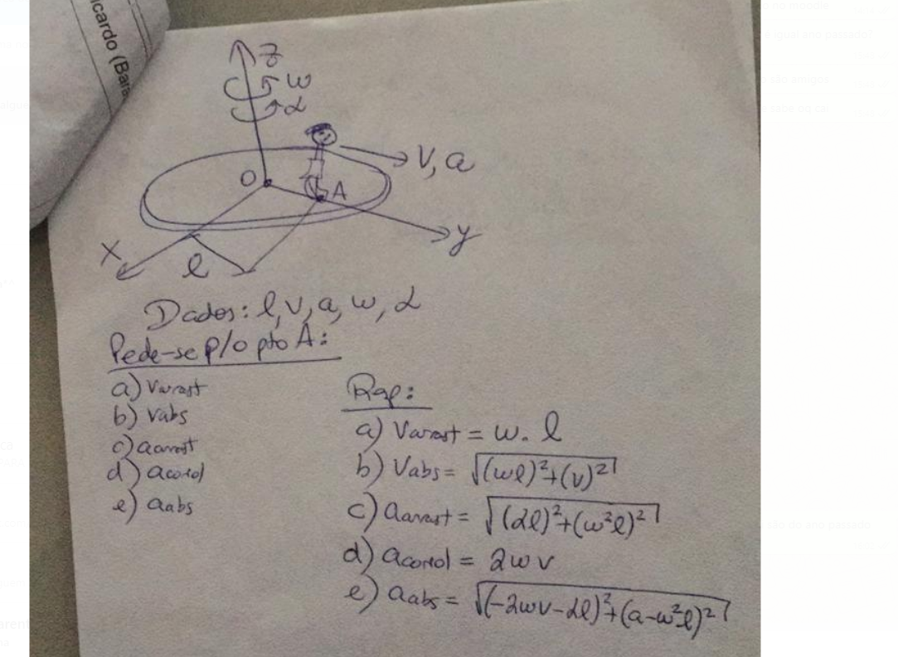
l= | 10 | m
v= | 8 | m/s
a= | 3 | m/s²
w= | 2 | rad/s
alfa= | 1 | rad/s²

a) | varrast= | 20 | m/s
b) | vabs= | 21.540659229 | m/s
c) | Aarrast= | 41.231056256 | m/s²
d) | acoriolis= | 32 | m/s²
e) | aabs= | 55.973207877 | m/s²

Planilha3
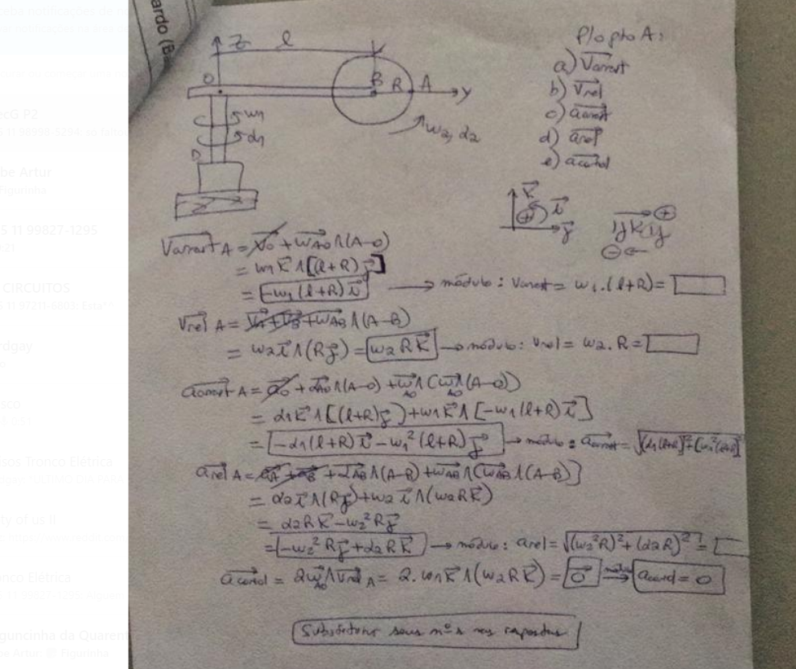
w1= | 5 | rad/s
l= | 5 | m
r= | 5 | m
w2= | 2 | rad/s
alfa1= | 3 | rad/s²
alfa2= | 3 | rad/s²
a) | varrast= | -50 | m/s
b) | vrel= | 10 | m/s
c) | Aarrast= | 251.79356624 | m/s²
d) | Arel= | 25 | m/s²
e) | Acorio= | 0 | m/s²

Planilha4
v= | 2 | m/s
a= | 10 | m/s²
lac= | 3 | m
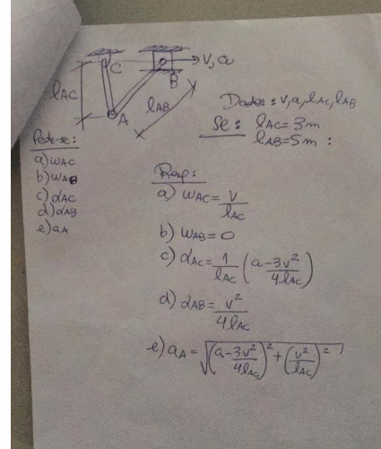
lab= | 5 | m

a) | wac= | 0.66666666667 | rad/s
b) | wab= | 0 | rad/s
c) | alfaac= | 0.33333333333 | rad/s²
d) | alfaab= | 3 | rad/s^2
e) | aa= | 1.6666666667 | m/s²

Planilha5
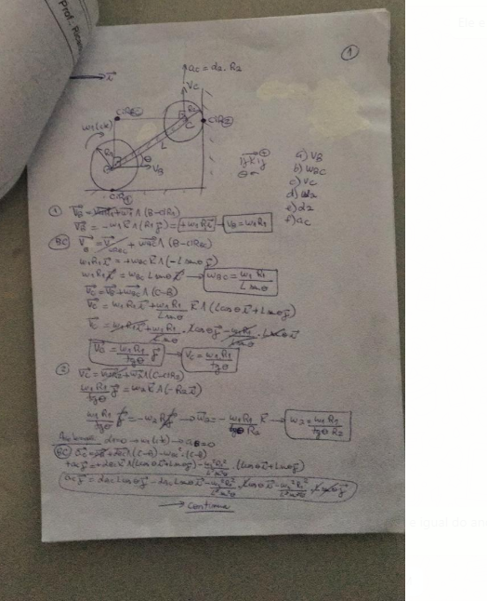
R1= | 0.5 | m
R2= | 0.4 | m
w1= | 2 | rad/s
L= | 1.5 | m
omega= | 50 | °

Vb= | 1 | m/s
wbc= | 0.87027152622 | rad/s
vc= | 0.83909963118 | m/s
w2= | 2.0977490779 | rad/s
alfabc= | 0.63551101004 | rad/s²
ac= | 1.4830194308 | m/s²
alfa2= | 3.7075485771 | rad/s²

Planilha6
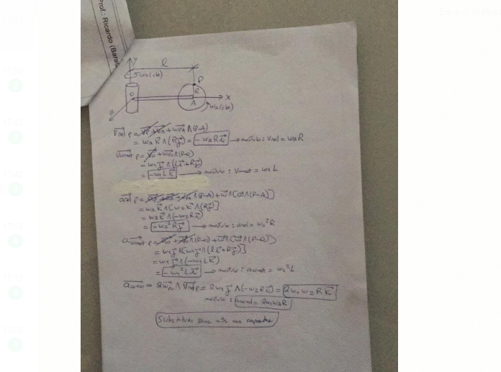
L= | 5 | m
W1= | 5 | rad/s
W2= | 5 | rad/s
R= | 5 | m

vrel= | 25 | m/s
varrast= | 25 | m/s
arel= | 125 | m/s²
arrast= | 125 | m/s²
acorio= | 250 | m/s²

